анализ конкурентов
Наименование товара | МП | Ссылка на товар | Описание | Ценность для клиента | Жалобы клиента | В работу
Менажница | ЯМ | https://www.livemaster.ru/item/41771132-posuda-menazhnitsa-derevyannaya-iz-duba-5-sektsij | товар магазина с широким схожим ассортиментом | -Покупала в подарок - Есть подробная инструкция по эксплуатации -Доброе тёплое дерево | нет | продающее фото с рукой на светлом фоне в продаже набор по уходу за деревянной посудой: забота о клиенте, увеличение чека, можно рекомендовать к покупке иди делать 1+1
 | Ozon | https://www.ozon.ru/product/menazhnitsa-blessed-home-27h27h2-1-predm-248915080/?asb=58HkxRAyxgI%252FQeP%252BJyTlM4B%252BLMM93X%252B8dzsjwnO1%252BBoIohEHPwaHmjhXbX%252FAt2U%252B&asb2=YCpY4tjNNjsi3PehzA1seFHvSKzSXWKJLHaemzaUgwMNiCjo73F4a5PkGDaZgIKKSG_yhwhuCPk9nEKHpFfByaJk6YMNywCN3qtP-sAOnog&keywords=%D0%BC%D0%B5%D0%BD%D0%B0%D0%B6%D0%BD%D0%B8%D1%86%D0%B0&sh=DotsMNJ_ | Товар Бестселлер, продажи 30 дней -380 тыс | - Заказ пришёл в индивидуальной упаковке,с инструкцией.Качество на высшем уровне - украсит стол любой нарезкой -для разных раскладок -Красивый, полезный предмет интерьера -вкусно пахнет деревом | Нужно самому немного зашкурить и обработать поверхность -не получил соусник -Огорчилась после первого мытья обычной водой , стала колесом ,деформировалась, можно выбрасывать так как на столе не красиво смотрится ,у другого продавца после 2 лет использования нет деформации , так что не рекомендую товар ! | 2 УТП: Соусник в подарок Подарочная упаковка | 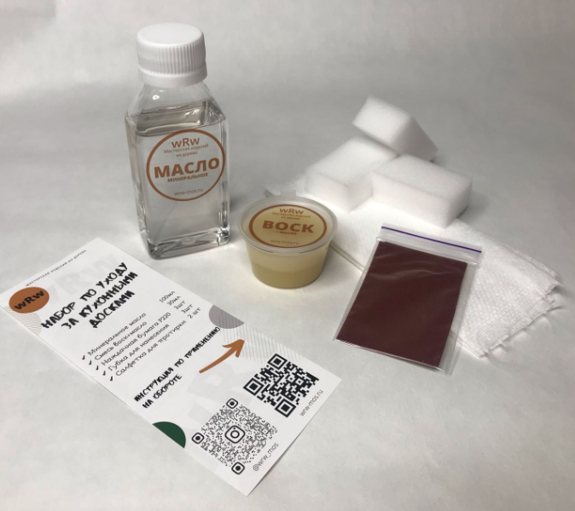

заголовок и описание
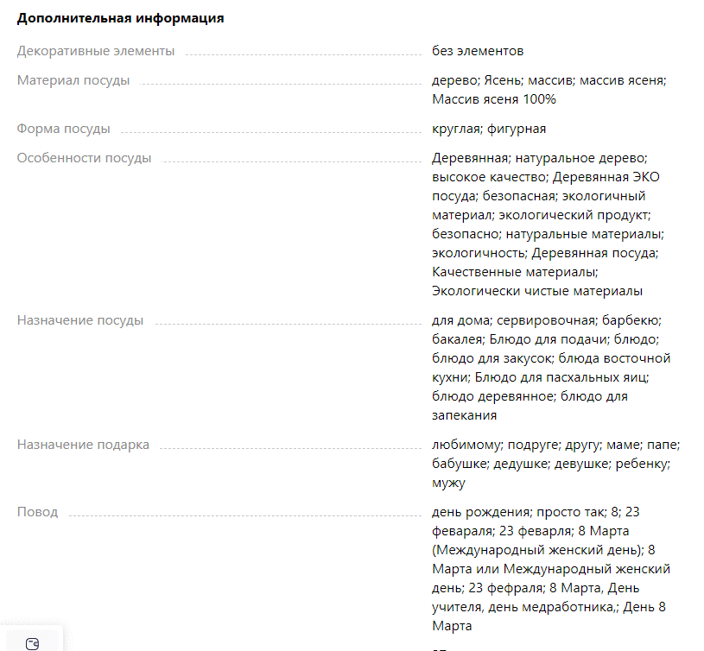
Маркетплейс | Заголовок товара | Описание
Wildberreis | Менажница деревянная круглая из дуба 30х30х2 / Тарелка из дерева / Посуда из дерева | ДЕРЕВЯННАЯ СОУСНИЦА В ПОДАРОК! Круглая деревянная менажница с 3 секциями выполнена из массива натурального дуба. Красивый, полезный предмет интерьера. Оборотная сторона может использоваться как разделочная доска для продуктов. В процессе изготовления наша продукция обрабатывается органическим маслом повышенной очистки, что надежно защищает ее от влаги и бактерий на длительное время, а также сохраняет естественный цвет дерева. Посуда из дуба проста в уходе, но нужно помнить, что такую посуду нельзя мыть в посудомоечной машине, разогревать в микроволновой печи, а также нежелателен контакт с крутым кипятком. Памятка по уходу прилагается к товару. Диаметр менажницы: 30 см. Высота 2 см. Менажница упакована в фирменную коробку, поэтому отлично подойдет для подарка на Новый год, Рождество, 23 февраля, 8 марта, день рождения и любой другой праздник. Украсит стол любой нарезкой
Ozon

